Teht 1
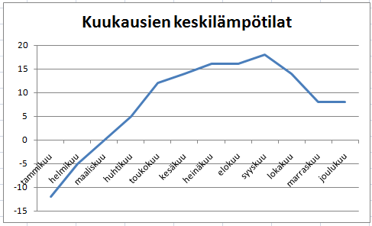
Valitse ensin hiirellä tiedot, joista kaavion haluat piirtää ja sen jälkeen Lisää-välilehdeltä haluamasi kaaviotyyppi.
Alla on kuukausien keskilämpötiloja.

1. Täytä puuttuvat kuukaudet kopiointikahvalla.
2. Piirrä taulukon tiedoista viivakaavio.
3. Muuta kaavion otsikoksi Kuukausien keskilämpötilat.

Kuukausien keskilämpötilat
Kuukausi | Lämpötila
tammikuu | -12
helmikuu | -5
maaliskuu | 0
huhtikuu | 5
toukokuu | 12
kesäkuu | 14
heinäkuu | 16
elokuu | 16
syyskuu | 18
lokakuu | 14
marraskuu | 8
joulukuu | 8

Mallikaavio

Teht 2
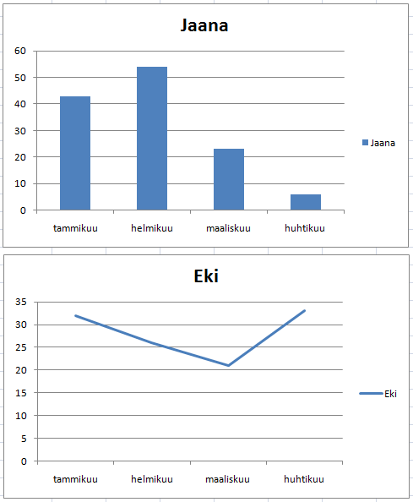
1. Täydennä taulukkoon puuttuvat kuukaudet.
2. Laske kilometrien summat sarakkeeseen Yhteensä.
3. Tee Jaanan juoksukilometreistä pylväskaavio (mieti mitä tietoja haluat valmiiseen kaavioon, tuleeko kaavioon esim. yhteensä sarake)
Kaaviossa on oltava kuukausien nimet pylväiden alapuolella.
4. Tee vielä viivadiagrammi Eki juoksuista ja sijoita kaavio Jaanan kaavion alle.

Juoksukilometrit

 | tammikuu | helmikuu | maaliskuu | huhtikuu | Yhteensä
Eki | 32 | 26 | 21 | 33 | 112
Vexi | 54 | 55 | 87 | 73 | 269
Ville | 23 | 21 | 55 | 46 | 145
Aila | 15 | 72 | 24 | 46 | 157
Seija | 55 | 34 | 54 | 24 | 167
Jaana | 43 | 54 | 23 | 6 | 126

Mallikaaviot

Teht 3
Valitse hiirellä solu A16 ja paina Aloitus-välilehdeltä painiketta Lajittele ja suodata. Valitse pudotusvalikosta Lajittele A-Ö.
1. Laske tuotteitten myyntitulot sarakkeeseen myynti (€).
2. Lajittele taulukko tuotteitten nimien mukaan aakkosjärjestykseen.
3. Laske myyntitulojen summa soluun D24.
4. Tee myyntituloista ympyräkaavio.
5. Anna kaaviolle otsikko Myynti 2009.
6. Sijoita kaavion selite ympyrän oikealle puolelle klikkaamalla ensin kaavio aktiiviseksi.
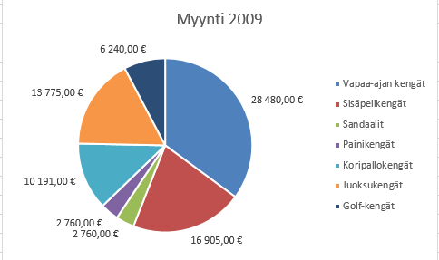
Nyt yläreunan välilehtiin ilmestyy Kaaviotyökalut toiminnon alle välilehti Rakenne.
Valitse välilehti ja paina Lisää kaavion osa-painiketta. Valitse Selite > Oikealla.
Mallikaavio
7. Lisää diagrammiin vielä myynnin euromäärät painamalla samaiselta Rakenne-välilehdeltä
Lisää kaavion osa ja pudotusvalikosta Arvopisteiden otsikot > Päätepisteen jälkeen.
myynti (€) = myynti (kpl) * kappalehinta

Vuoden 2009 myynti
tuote | myynti (kpl) | kappale-hinta | myynti (€)
Golf-kengät | 52 | 120.00 € | 6,240.00 €
Juoksukengät | 145 | 95.00 € | 13,775.00 €
Koripallokengät | 79 | 129.00 € | 10,191.00 €
Painikengät | 24 | 115.00 € | 2,760.00 €
Sandaalit | 184 | 15.00 € | 2,760.00 €
Sisäpelikengät | 245 | 69.00 € | 16,905.00 €
Vapaa-ajan kengät | 320 | 89.00 € | 28,480.00 €

Myynti yhteensä |  |  | 81,111.00 €

Teht 4
1. Laske ikäryhmien summat sarakkeeseen yhteensä. Laske myös taulukon alimmalle riville miesten ja naisten kokonaismäärä.
2. Tee miesten ja naisten määristä pylväskaavio, jossa miesten ja naisten lukumäärät ovat eri pylväissä. Älä ota yhteensä-saraketta mukaan.
3. Muuta pylväät mustavalkoisiksi valitsemalla ensin taulukko aktiiviseksi. Valitse yläreunaan ilmestyvä välilehti Rakenne ja sieltä Muuta värejä. Valitse
hiirellä mustavalkoiset pylväät.
4. Lisää kaaviolle otsikko Suomen väestön ikärakenne. Otsikon saat lisättyä valitsemalla kaavion aktiiviseksi,
valitsemalla yläreunasta välilehti Asettelu ja painamalla sieltä painiketta Kaavion otsikko.

Suomen väestön ikärakenne miehet
Ikä | Miehet | Naiset | Yhteensä
0–4 | 150,804 | 144,198 | 295,002
5–9 | 146,717 | 140,101 | 286,818
10–14 | 157,654 | 151,688 | 309,342
15–19 | 169,961 | 163,216 | 333,177
20–24 | 166,488 | 158,952 | 325,440
25–29 | 174,715 | 165,701 | 340,416
30–34 | 171,532 | 162,543 | 334,075
35–39 | 159,578 | 152,352 | 311,930
40–44 | 186,832 | 181,293 | 368,125
45–49 | 190,839 | 187,140 | 377,979
50–54 | 190,665 | 191,006 | 381,671
55–59 | 196,318 | 198,198 | 394,516
60–64 | 184,247 | 191,508 | 375,755
suomen väestön ikärakenne naiset
65–69 | 120,498 | 134,775 | 255,273
70–74 | 97,658 | 119,916 | 217,574
75–79 | 73,731 | 107,138 | 180,869
80–84 | 47,128 | 87,427 | 134,555
85–89 | 19,703 | 52,540 | 72,243
90– | 6,585 | 24,969 | 31,554
Yhteensä | 2,611,653 | 2,714,661

Teht 5
1. Tee osaston vuodepakkojen käytöstä palkkikaavio taulukon viereen.
2. Lisää kaaviolle otsikko Vuodepaikkojen käyttö.
3. Lisää Rakenne-välilehdeltä Lisää kaavion osa > Arvopisteiden otsikot > Päätepisteiden jälkeen.
Vuodenpaikkojen käyttö

 | Osastojen vuodepaikkojen käyttö

 | viikko 1 | viikko 2 | viikko 3 | viikko 4 | viikko 5
Osasto 1 | 25 | 22 | 14 | 11 | 21
Osasto 2 | 24 | 28 | 21 | 30 | 11
Leikkaus | 4 | 2 | 9 | 2 | 0

Teht 6
1.Valitse ensimmäisen auton nimi.
2. Paina sitten Ctrl-näppäin pohjaan ja valitse hiirellä
kyseisen auton myyntiluku.
3. Pidä Ctrl-näppäin pohjassa ja tee samat valinnat
muille autoille.
4. Tee valituista tiedoista kaavio.
1. Valitse taulukon autoista neljä, ja tee niiden helmikuun myynnistä pylväskaavio.
2. Lisää kaaviolle otsikko Helmikuun myynti.
3. Muuta pylväiden väri vihreäksi.

Helmikuun myynti
Automyynti alkuvuonna
 | tammi | helmi | maalis
BMW 310i | 12 | 22 | 14
BMW 520 | 12 | 15 | 16
Fiat Punto | 23 | 32 | 35
Ford Ka | 15 | 51 | 15
Ford Fiesta | 45 | 14 | 34
Kia Carnivale | 25 | 27 | 34
Kia Ceed | 19 | 42 | 45
Nissan Almera | 12 | 9 | 13
Nissan Micra | 56 | 70 | 54
Nissan Note | 33 | 21 | 45
Nissan Primera | 6 | 13 | 2
Opel Corsa | 34 | 12 | 34
Opel Omega | 73 | 26 | 55
Opel Vectra | 23 | 23 | 42
Toyota Avensis | 43 | 22 | 23
Toyota IQ | 15 | 34 | 14
Toyota Yaris | 87 | 73 | 31
Volvo | 6 | 56 | 22
VW Golf | 67 | 43 | 54
VW Passat | 25 | 33 | 41
VW Polo | 25 | 63 | 54

